Стр 79 №5
Z = x1+154*x2-21*x3 -> min
-13*x1+8*x2+5*x3>=-18 |  |  | y1
7*x1+6*x2-13*x3>=20 |  |  | y2
x1, x2, x3>=0
 | x1 | x2 | x3 | Св. член
y1 | -13 | 8 | 5 | -18
y2 | 7 | 6 | -13 | 20
z | 1 | 154 | -21 | 0

1) построение задачи, двойственной данной
 | y1 | y2 |  | Св. член
x1 | -13 | 7 | <= | 1
x2 | 8 | 6 | <= | 154
x3 | 5 | -13 | <= | -21
g | -18 | 20 |  | 0

-13*y1+7*y2 <= 1 |  |  | x1
8*y1+6*y2 <= 154 |  |  | x2
5*y1-13*y2 <= -21 |  |  | x3
g=-18*y1+20*y2->max
y1, y2>=0

2) решить двойственную задачу графическим методом
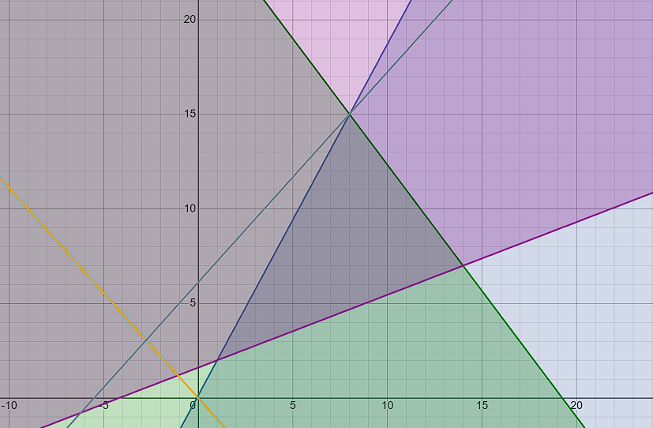

max: (8, 15) |  |  | -13*y1+7*y2 = 1 |  |  | -13 | 7
 |  |  | 8*y1+6*y2 = 154 |  |  | 8 | 6
 |  |  |  |  |  | 1 | 7
 |  |  |  |  |  | 154 | 6
 |  |  | y1= | 8 |  | -13 | 1
 |  |  | y2= | 15 |  | 8 | 154

g=-18*8+15*20=156 |  |  |  | y*=(8, 15) | g(max)=156
3) Найти решение исходной задачи с помощью теоремы равновесия

(-13*x1+8*x2+5*x3+18)*y1 = 0 |  |  | y1<>0
(7*x1+6*x2-13*x3-20) * y2 =0 |  |  | y2<>0
(-13*y1+7*y2 - 1 ) * x1 = 0 |  |  | x1<>0
(8*y1+6*y2 - 154) * x2 = 0 |  |  | x2<>0
(5*y1-13*y2 + 21) * x3 = 0 |  |  | x3=0

Решим СЛУ
(-13*x1+8*x2+18) = 0 |  |  |  |  | -13 | 8
(7*x1+6*x2-20) = 0 |  |  |  |  | 7 | 6
 |  |  | x1= | 2 | -18 | 8
 |  |  | x2= | 1 | 20 | 6
 |  |  | x3= | 0 | -13 | -18
x*=(2, 1, 0) |  |  |  |  | 7 | 20
z(max)=2+154*1=156

